MENU
MENU PRINCIPAL




 | NAVEGACIÓN

 | GENERALES |  | SIMULADORES |  | CATALOGO

 |  | Sirve para dirigirse a los diferentes simuladores. |  | Sirve para utilizar el simulador de cotización mensual. |  | Sirve para desplazarse al menú de las tablas ISR.

 |  | Sirve para dirigirse al catalogo de empresas y las tablas ISR para su edición. Solo se puede ingresar con la contraseña de administrador. |  | Sirve para utilizar el simulador de cotización quincenal. |  | Sirve para ingresar a la tabla con los datos de las empresas que maneja SIGAMEX.

 |  |  |  | Sirve para utilizar el simulador de cotización catorcenal. |  | Sirve para registrar una empresa nueva.
 |  | Sirve para regresar a la vista anterior a la que se encuentra actualmente.

 |  |  |  | Sirve para utilizar el simulador de cotización semanal. |  | Sirve para desplazarse las tablas de ISR mensuales.
 |  | Sirve para desplazarse al menú principal en cualquier parte de la aplicación donde se encuentre.

 |  |  |  | Sirve para utilizar el simulador para convertir salario neto a salario bruto. |  | Sirve para desplazarse las tablas de ISR quincenales.

 |  |  |  | Sirve para editar la configuración que se está ocupando en el simulador escogido. |  | Sirve para desplazarse las tablas de ISR semanales.

 |  |  |  | Sirve para reiniciar el simulador con el cual se está trabajando, borrando los datos y la configuración previamente ingresada.

 |  |  |  | Sirve para desplazarse a las cargas patronales y obreras para su visualización.

 |  |  |  | Sirve para desplazarse a la vista de cotización donde los datos estarán libres para su edición y futuro envío al cliente

SIMULADORES





SIMULADORES

CATALOGO


CATALOGO

EMPRESAS

EMPRESAS

Razon Social | RFC | Registro Patronal | Prima de Riesgo | Entidad Federativa | Impuesto/Nómina

Situaciones Ganadoras de Mexico, SA de CV | SGM030312DE6 | D1553602106 | 0.50000 | Morelos | 0.02
Grupo Interdisciplinario de Ingenieria y Servicios | GII110330FM9 | C6213352100 | 0.50000 | Estado de Mexico | 0.03
Faske Industrial, SA de CV | FIN0504152B4 | C6762826108 | 4.65325 | Estado de Mexico | 0.03
Faske Logistics SA de CV | FLO160111686 | C6763202101 | 4.65325 | Estado de Mexico | 0.03
Alimentos UB SAPI de CV | AUB170117RP6 | Z2969463103 | 0.113065 | Jalisco | 0.03
Altera Alimentos, SA de CV | AAL181107GV8 | H6831374101 | 0.113065 | Jalisco | 0.03

TABLAS


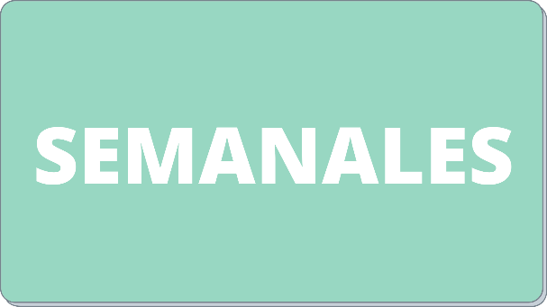
TABLAS ISR

